상품제안서
캔디 매트 | 상품코드: S47124

 |  |  |  |  |  |  | 02-713-8555 | www.synergygift.co.kr
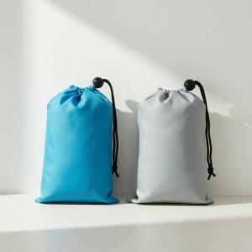

【상세/제작정보】 | <p><span style="font-size: 14pt;">※ 기본수량 이하시 제작불가</span></p><p><span style="font-size: 14pt;">※ 실크1도 단면 파우치인쇄 포함(80*80)</span>​&nbsp;</p>

【인쇄/포장옵션】 | 실크 / OPP(비닐)

【공급단가】 | 수량 | 50~ | 100~ | 300~ | 1,000~ | 3,000~
*VAT별도 | 단가 | 7,200원 | 6,760원 | 6,430원 | 6,270원 | 6,160원

【상품 URL】 | https://www.synergygift.co.kr:443/src/goods_detail.php?gdno=47124

